2026_BRM314_300km
 |  |  | 2026 |  |  |  |  |  | ver4.0.3
 |  |  | BRM314近畿300km守口_大阪から琵琶湖300km |  |  |  |  |  | 2026-03-03 | 13:30:00
 | 形状 | 信号 | ポイント | 標識 | ポイントまで の道路 | ポイント までの 区間距離 | 累計 距離 | 区間後 進路 | 備考 | チェック 間距離
1 |  |  | スタート たきい公園 |  |  | 0.00 | 0.00 |  | 21:20 受付開始 21:40 ブリーフィング 21:50 装備チェック 22:00 スタート （22:00スタート基準） 23:00 スタートCLOSE | 0.00
2 | ┳ |  |  |  |  | 0.04 | 0.04
3 | ╋ | S |  |  |  | 0.06 | 0.10 |  | 一通道路逆走(自転車を除く)、キープレフト
4 | ╋ | S | 太子橋 |  |  | 0.33 | 0.43
5 | ┏ |  |  |  |  | 0.37 | 0.80
6 | Y |  |  |  |  | 0.1 | 0.90 |  | 側道のゲートをくぐり淀川左岸堤防へ坂を上る
7 | ʎ |  |  |  |  | 0.1 | 1.00 |  | 左Uターンして豊里大橋歩道へ
8 | ┳ |  |  |  |  | 0.1 | 1.10 |  | 豊里大橋東側歩道へ右折
9 | ┣ |  |  |  | 豊里大橋歩道 | 0.6 | 1.7 |  | 淀川右岸堤防へ
10 | ʎ |  |  |  |  | 0.2 | 1.9 |  | 右Uターンして河川敷へ下る
11 | ʎ |  |  |  |  | 0.1 | 2.0 |  | 左Uターンしてゲートをくぐり淀川河川敷道路へ
12 |  |  |  |  | 旭西淀川 自転車道 | 10.9 | 12.9 |  | 淀川河川敷を通るルートです。 (信号、車の通行は無いですが多数の自転車ゲートが有ります、自転車ゲートはフレームやディレーラーを傷付けることが有ります、歩行者優先で注意して通行ください、基本は押し歩きでゆっくりと。)
13 | Y |  |  |  | 旭西淀川 自転車道 | 11.2 | 24.1 |  | 上って堤防へ
14 | ╋ | S | 山崎 |  |  | 0.1 | 24.2
15 | ┣ |  |  |  |  | 0.1 | 24.3 |  | 高架くぐってすぐ右折
16 | ┳ |  |  |  |  | 0.2 | 24.5
17 |  |  | PC1 セブンイレブン 阪急大山崎店 |  | F67 | 0.3 | 24.8 | 左側 | レシート取得 通過時刻を自分で記入 参考タイム 翌００：１５ | 24.80
18 | ╋ |  |  |  | F67 | 0.4 | 25.2
19 | ╋ | S | 大山崎 |  |  | 0.2 | 25.4
20 | Y |  |  |  |  | 0.07 | 25.5
21 | Y |  |  |  |  | 0.03 | 25.5 |  | 自転車ゲートをくぐり堤防道路へ
22 | П |  | 右カーブ |  |  | 0.03 | 25.5
23 | ʎ |  |  |  | 堤防道路 | 0.03 | 25.6
24 | ʎ |  |  |  | 堤防道路 | 0.04 | 25.6 |  | 下って河川敷へ
25 | ʎ |  |  |  | 堤防道路 | 0.2 | 25.8 |  | 河川敷道路へ合流
26 | Y |  |  |  | 河川敷道路 | 1.3 | 27.1
27 | ʎ |  |  |  | 河川敷道路 | 0.4 | 27.5 |  | 左Uターンして三叉路の真ん中を進む
28 | ┳ |  |  |  | 堤防道路 | 0.1 | 27.6 |  | この後、天王山大橋歩道で桂川を渡る
29 | ┫ |  |  |  | 天王山大橋 歩道 | 0.6 | 28.2 |  | 堤防道路へ
30 | ʎ |  |  |  | 堤防道路 | 0.1 | 28.3 |  | 右Uターンして河川敷へ下る、高架をくぐり再び堤防道路へ
31 | ʎ |  |  |  | 河川敷道路 | 0.4 | 28.7
32 | П |  | 左カーブ |  | 堤防道路 | 0.3 | 29.0
33 | ┳ |  |  |  | 堤防道路 | 0.3 | 29.3 |  | この後、宇治川御幸橋の歩道を渡る
34 |  |  |  |  | 宇治川御幸橋 歩道 | 0.3 | 29.6 |  | 横断歩道が北側に無いため横断歩道まで直進
35 | ╋ | S |  |  | F13 | 0.0 | 29.6 |  | さくらであい館の正面信号を渡る
36 |  |  |  |  | F13 | 0.0 | 29.6 |  | この後、横断歩道を渡り右折
37 | ┳ | S |  |  | F81 | 1.7 | 31.3
38 | ╋ | S | 北川顔 |  | F81 | 0.1 | 31.4
39 | ╋ | S | 中島口 |  | R478 | 0.5 | 31.9 |  | 側道の方へ
40 | Y |  |  |  | 市道 | 2.6 | 34.5 |  | 左車線を直進、R1の高架をくぐる
41 | Y |  |  |  | 市道 | 2.3 | 36.8 |  | 正面に、とりまさストアー
42 | ┳ | S |  |  | 市道 | 0.3 | 37.1
43 | ╋ | S | 観月橋南詰 |  | 奈良街道 | 0.6 | 37.7
44 | ╋ | S | 観月橋北詰 |  | R24 | 0.2 | 37.9
45 | ┫ |  |  |  | 京都外環状線 (京都宇治線) | 2.6 | 40.5 |  | 右カーブ後左折
46 | Y | S | 小栗栖牛ヶ淵 |  | 新小栗栖街道 | 1.9 | 42.4 |  | Y字路を右↗
47 | ╋ | S | 醍醐和泉 |  | 西街道 | 0.9 | 43.3
48 | Y | S | 大宅甲ノ辻町 |  | F36 | 2.2 | 45.5
49 | ╋ | S |  |  | 小山大宅線 | 2.6 | 48.1 |  | 右角にインドアゴルフ
50 | ┳ |  |  |  | F35 | 0.5 | 48.6
51 | ┳ |  |  | ○ | F35、K36 | 0.4 | 49.0 |  | 交通量が多い場合左手に陸橋あり →敦賀･彦根
52 | Y | S | 逢坂一丁目 | ○ | R1 | 2.2 | 51.2 |  | 側道へ ↖敦賀･高島
53 |  |  | 踏切 |  | K558 | 0.3 | 51.5 |  | 踏切を斜めに渡る。線路の隙間注意！！
54 | ╋ | S | 大津港口 |  | K558 | 1.3 | 52.8
55 |  |  | PC2 セブン-イレブン 大津本堅田５丁目店 |  | K558 | 13.2 | 66.0 | 左側 | レシート取得 通過時刻を自分で記入 参考タイム 翌０２：２４ | 41.22
56 | ╋ | S | 琵琶湖大橋 |  | R601 | 1.3 | 67.3 |  | 料金所ゲートは歩道を通行のこと
57 | ╋ | S | 琵琶湖大橋東詰 |  | R601 | 2.6 | 69.9 |  | ここから半時計回りで琵琶湖周回
58 | ╋ | S | 馬場２丁目 |  | K559,K601 K26,K25,K2 (さざなみ街道) | 39.9 | 109.8
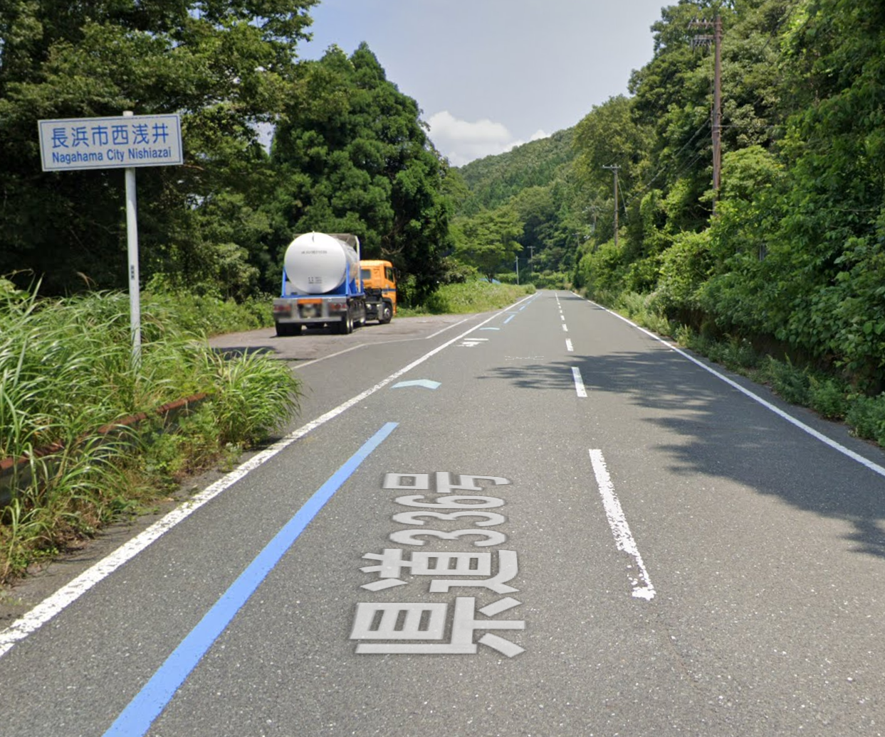
59 |  |  | PC3 ファミリーマート 彦根ミシガン通り店 | ○ | K2 (さざなみ街道) | 1.0 | 110.8 | 左側 | レシート取得 通過時刻を自分で記入 参考タイム 翌０５：２４ | 44.80
60 | ╋ | S | 大音 |  | K2,K331,K44 (さざなみ街道) | 30.8 | 141.6 |  | 大音交差点を左折（旧賤ヶ岳トンネル通行止めの場合）
61 |  |  | 賤ヶ岳トンネル |  | K514 | 1.7 | 143.3 |  | トンネル内、路肩狭い通行注意
62 | ╋ | S | 飯浦 |  | R303 | 0.6 | 143.9 |  | 藤ヶ崎トンネルは交通量多く回避します
63 |  |  | PC4 フォトチェック 長浜市西浅井 看板 |  | K336 | 1.9 | 145.8 | 左側 | フォトチェック 通過時刻を自分で記入 参考タイム 翌０７：４８ | 35.00 | ⇒
64 | ┳ |  |  | ○ | K336 | 1.1 | 146.9 |  | ←R8 福井 敦賀
65 | ╋ | S | 塩津 | ○ | R303 | 1.8 | 148.7 |  | ←R303 高島 右側セブン-イレブン
66 | ╋ | S | 野口 | ○ | R303 | 8.1 | 156.8 |  | ←R161 大津･今津
67 | ╋ | S | 小荒路 | ○ | R303 | 1.5 | 158.3 |  | →K287 マキノ高原
68 |  |  | PC5 フォトチェック メタセコイヤ並木道の景色 |  | K287 | 5.4 | 163.7 | 正面 | フォトチェック 通過時刻を自分で記入 参考タイム 翌０９：００ | 52.90
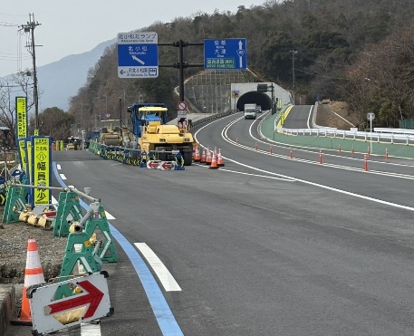
69 | ╋ | S |  |  | K287 | 5.5 | 169.2
70 |  |  | PC6 フォトチェック 舟木大橋からの景色 |  | K54,K333 K304 (風車街道) | 17.0 | 186.2 | 正面 | フォトチェック 通過時刻を自分で記入 参考タイム 翌１０：２８ | 22.50
71 | ╋ | S | 萩の浜口 | ○ | K304 | 6.0 | 192.2 |  | ←R161 大津
72 | ʎ |  |  |  | K558 | 0.5 | 192.7 |  | R161へ合流
73 |  |  |  | ○ | R161 | 5.0 | 197.7 |  | 直進は自転車通行禁止 ↖北小松 |  | ⇒
74 |  |  |  |  | K558 | 2.4 | 200.1 |  | R161へ合流
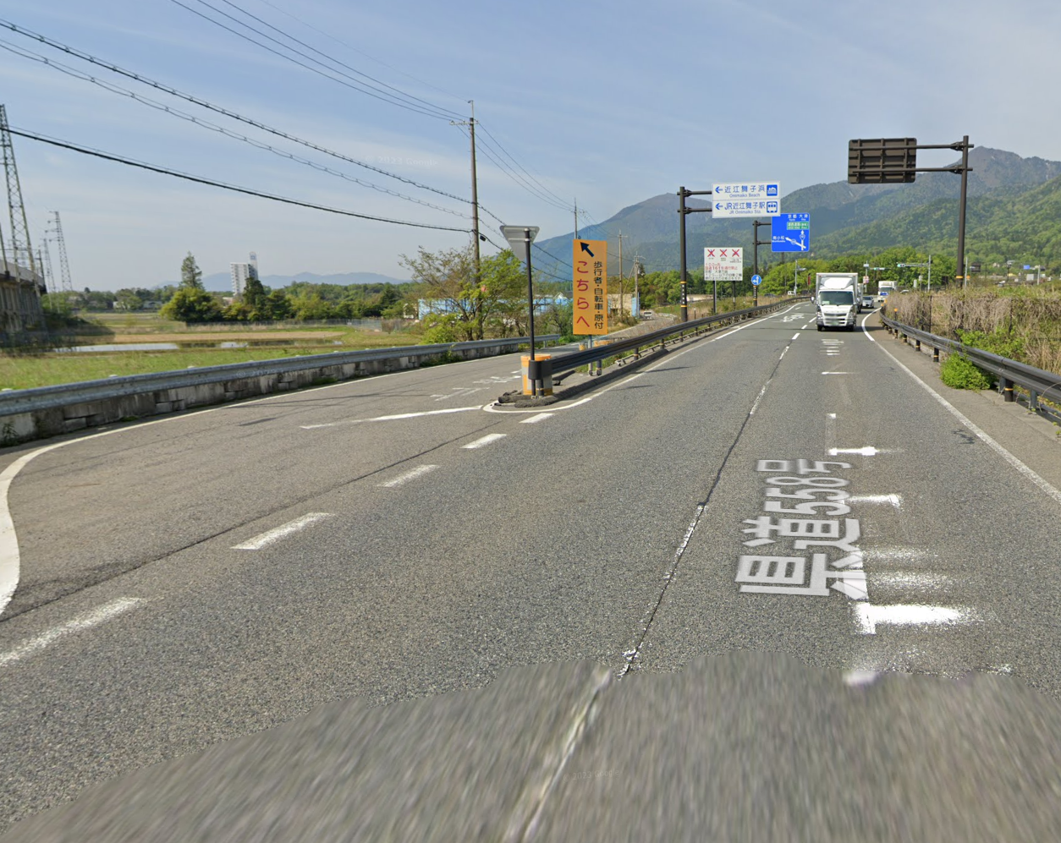
75 |  |  |  |  | R161 | 0.4 | 200.5 |  | 直進は自転車通行禁止 |  | ⇒
76 | ʎ |  |  |  |  | 0.2 | 200.7 |  | K558へ合流
77 | ╋ | S | におの浜二丁目 |  | K558 K18 | 31.9 | 232.6
78 | ╋ |  | 変形十字路 |  | ときめき坂 | 0.1 | 232.7 |  | 前方ファミマ
79 | ┣ |  |  |  | 東海道 | 0.7 | 233.4
80 | ╋ |  |  |  | 東海道 | 0.1 | 233.5 |  |  |  |  | ※Google Street Viewにはまだありません
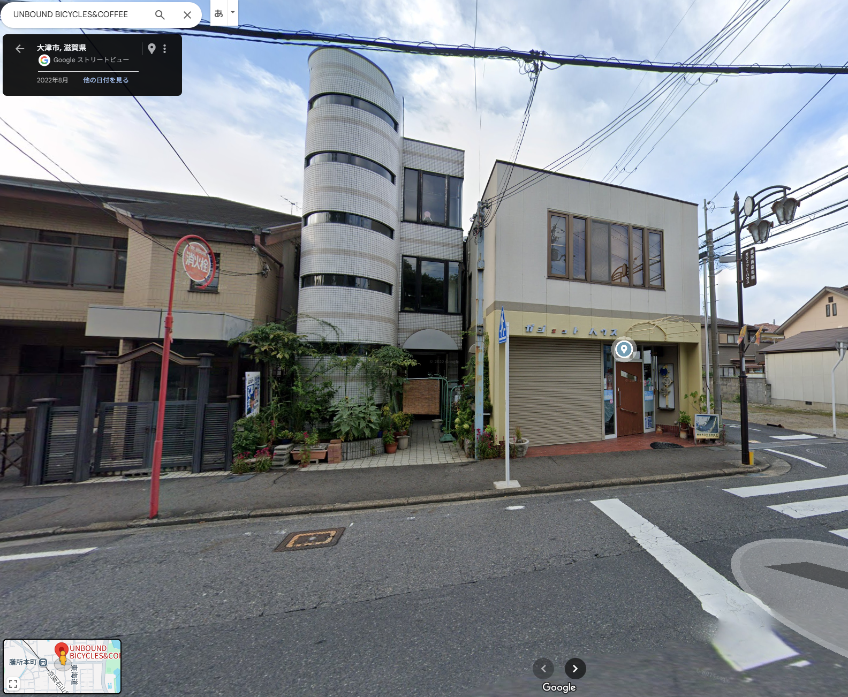
81 | ┳ |  |  |  |  | 0.2 | 233.7
82 | ┳ |  |  |  |  | 0.3 | 234.0 |  | 鋭角に左折
83 | ┣ |  |  |  |  | 0.3 | 234.3
84 | ┣
85 |  |  | PC7 有人チェックorフォトチェック UNBOUND |  |  | 0.3 | 234.6 | 右側 | フォトチェック 通過時刻を自分で記入 参考タイム 翌１３：４０ | 48.40 | ⇒
86 | ╋ | S | 本丸町 |  |  | 0.3 | 234.9
87 | Y |  |  |  | K102 R422 K3 | 7.8 | 242.7 |  | 前方の橋は渡らない
88 | ╋ | S | 鹿跳橋西詰 |  | K3 K29 | 2.3 | 245.0 |  |  |  |  |  | ここ
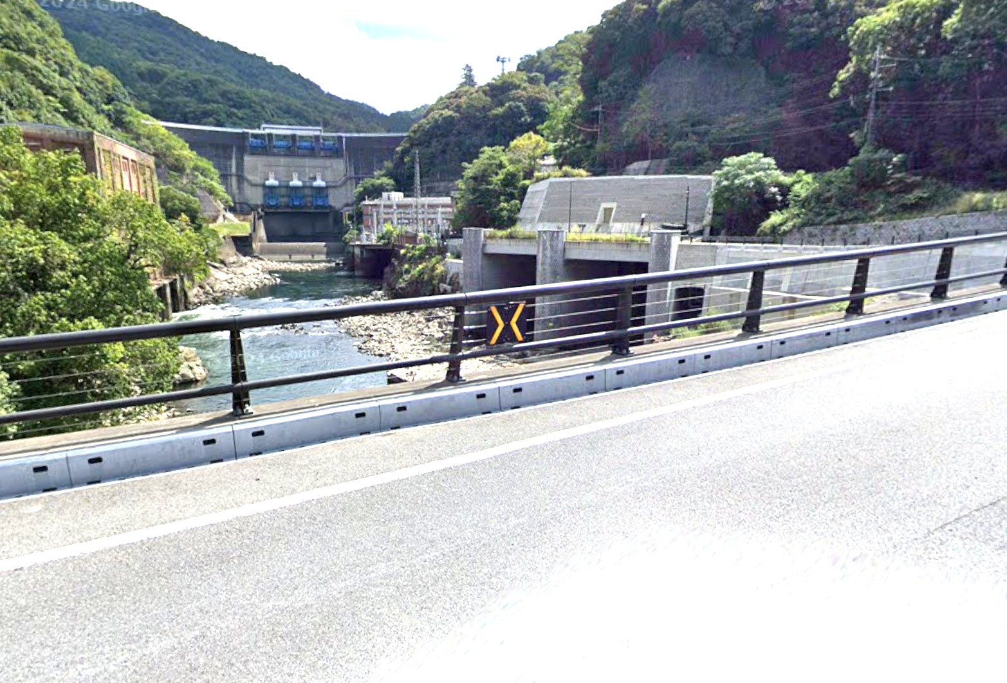
89 | ┫ |  |  | ○ |  | 5.3 | 250.3 |  | 道なり右カーブ橋を渡る ←K3 宇治市街･宇治田原
90 | ╭ |  |  | ○ |  | 0.1 | 250.4 |  | →12km 宇治
91 | ┳ |  | 宵待橋 | ○ | K3 | 6.6 | 257.0 |  | →K3 宇治･天ケ瀬ダム
92 | ┣ |  |  |  |  | 2.3 | 259.3
93 | ┳ |  | PC8 フォトチェック 白虹橋からの景色 |  |  | 0.5 | 259.8 | 左右 | フォトチェック 通過時刻を自分で記入 参考タイム 翌１５：２４ | 25.20 | ⇒
94 | ┫ |  |  |  |  | 0.1 | 259.9 |  | 第一志津川橋を渡る
95 | ╋ | S | 宇治橋東詰 |  | F247 | 2.2 | 262.1
96 | ┣ | S |  |  | F7 F15 | 0.4 | 262.5 | П | 歩行者信号まで直進し折り返し
97 | ┫ | S |  |  |  | 0.1 | 262.6 |  | T字路まで戻って左折
98 | ╋ | S | 観月橋南詰 |  | F241 | 5.7 | 268.3
99 | ╋ | S |  |  | 奈良街道 | 0.7 | 269.0
100 | ╋ | S | 中島口 |  |  | 5.1 | 274.1 |  | 高架くぐってから右折
101 | ╋ | S | 北側顔 |  | R478 | 0.5 | 274.6
102 | ┫ | S |  |  | F81 | 0.1 | 274.7
103 | ┳ | S |  |  | F81 | 1.8 | 276.5 |  | さくらであい館を左へ、御幸橋渡る
104 | ╋ | S |  |  | F13 | 0.4 | 276.9 |  | 右折後、歩道から淀川河川敷へ下る
105 | ʎ |  | 十字路（豊里大橋手前） |  | 北河内 サイクル ライン | 23.9 | 300.8 |  | 淀川河川敷を通るルートです。 (信号、車の通行は無いですが多数の自転車ゲートが有ります、自転車ゲートはフレームやディレーラーを傷付けることが有ります、歩行者優先で注意して通行ください、基本は押し歩きでゆっくりと。)
106 | ʎ |  | Uターン |  | 市道 | 0.1 | 300.9 |  | 土手に上ってからUターン下に下る
107 | ʎ |  |  |  | 市道 | 0.1 | 301.0 |  | ゲートの右を通過し下道に合流
108 | ┓ |  | 左カーブ |  | 市道 | 0.2 | 301.2
109 | ╋ | S | 太子橋 |  | 市道 | 0.4 | 301.6 |  | R1を横断
110 | ╋ | S |  |  | 市道 | 0.2 | 301.8
111 |  |  | ゴール受付 守口市 西部コミュニティーセンター ２階 和１ |  | 市道 | 0.1 | 301.9 | 左側 | OPEN翌０７：００ CLOSE 翌１８：００ 9:00から有人ゴール受け付け 9:00より早い到着はセブン-イレブン 守口京阪本通店でレシート取得 | 42.10

